申込_入力用
記入上の注意
０ 支部番号、支部名はチーム所在地が属するもののみを記載する。
１ チーム名 は、学校の正式名称を記載。地域クラブ活動の場合で学校名を使
用しない場合は「学校」を削除し、チーム名を記載する。
２ 引率責任者、コーチ、Ａコーチ、マネージャー は、氏名を記載し、プルダウン
メニューから区分を選択する。
【プルダウンメニューの内容】 *着色されたセルはプルダウンメニューから選択
教員 ・・・ 校長等管理職を含む教職員
部活動指導員 ・・・ 学校教育法施行規則第78条の２に示されている者。
外部指導者 ・・・ 山口県中学校体育連盟に登録されている者。
生徒 ・・・ 所属するチームの選手又は所属する学校の生徒。
チーム責任者 ・・・ 地域クラブ活動の責任者
チームスタッフ ・・・ 地域クラブ活動のスタッフ
３ コーチ は、試合中に立って選手に指示をする者（スコアシートにサインをする者）
４ チーム所在地 は、学校の場合は学校所在地地域クラブ活動の場合は、
主体となる市町教育委員会等の所在地又は責任者の住所を記載。
５ 審判員 は、帯同審判の氏名を記載し、公認級をプルダウンから選択する。
※複数いる場合は、１．２．として記載し、公認級は右余白に２．以下の公認級
を記載する。
６ 選手氏名 に外字を使用している場合は、PDF版を併せて提出すること。
７ 身長 は、小数点以下は四捨五入して記載する。
８ 同意欄（最下部） は、プルダウンリストから学校部活動の場合は「学校長」
地域クラブ活動の場合は「チーム責任者」を選択する。
９ 同意欄の印は学校部活動の場合は職印をチーム責任者の場合は、責任者の
私印を押印する。（大会初日に持参する正式申込書）
10 地域クラブ活動で複数の中学校の選手で構成される場合は、備考欄に学校名
を記載する。
11 組合せ番号 は、出場チームは入力しない。実行委員会が記載する。
12 で遠視データのファイル名は「支部番号 学校名 男女 R6申込書」に打ち換えてください。
第64回山口県中学校バスケットボール選手権大会 申込書

 |  |  |  |  |  |  |  |  |  |  |  |  |  |  |  |  |  |  |  |  | ※実行委員会入力欄
 |  |  |  |  |  |  | 支部番号 |  | 支部名 |  |  |  |  |  |  | 支部順位 |  |  | 性別 |  |  | 組合せ番号
 |  |  |  |  |  |  |  |  |  |  |  |  |  |  |  |  |  | 位

チーム名 |  |  |  |  |  |  |  |  |  | 学校
引率責任者 |  |  |  |  |  |  | 区分： |  |  |  |  | チーム 所在地 |  | 〒 |  |  |  | －
コーチ |  |  |  |  |  |  | 区分：
Ａコーチ |  |  |  |  |  |  | 区分：
マネージャー |  |  |  |  |  |  | 区分： |  |  |  |  |  |  | 電話番号 |  |  |  |  | - |  |  | -
審判員 |  |  |  |  |  |  |  |  |  |  | 【公認資格】 |  |  |  | 日本公認 |  |  |  |  | 級
人数 | 選手氏名 |  |  |  |  |  |  | ユニフォーム 番号 |  |  | 学年 |  | 身長 |  |  |  | 備考
1
2
3
4
5
6
7
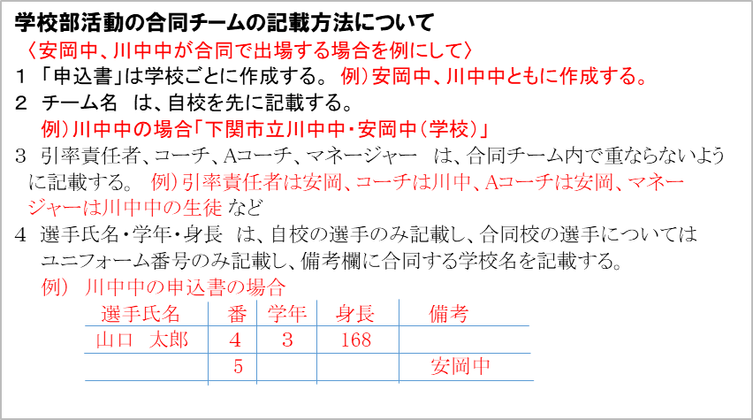
8
9
10
11
学校部活動の合同チームの記載方法について
〈安岡中、川中中が合同で出場する場合を例にして〉
１ 「申込書」は学校ごとに作成する。 例）安岡中、川中中ともに作成する。
２ チーム名 は、自校を先に記載する。
例）川中中の場合「下関市立川中中・安岡中（学校）」
３ 引率責任者、コーチ、Aコーチ、マネージャー は、合同チーム内で重ならないよう
に記載する。 例）引率責任者は安岡、コーチは川中、Aコーチは安岡、マネー
ジャーは川中中の生徒 など
４ 選手氏名・学年・身長 は、自校の選手のみ記載し、合同校の選手については
ユニフォーム番号のみ記載し、備考欄に合同する学校名を記載する。
例） 川中中の申込書の場合
選手氏名 番 学年 身長 備考
山口 太郎 ４ ３ 168
5 安岡中
12
13
14
15

上記の生徒は、本競技大会申込に際し、大会要項に記載の内容を確認し、同意を得ています。
 |  |  |  |  |  |  |  |  |  |  |  |  |  |  |  |  |  |  |  |  |  |  | 男 | S | 教員 | 教員 | 学校長
 |  |  |  |  |  |  |  |  |  |  |  |  |  |  |  |  |  |  |  |  |  |  | 女 | A | 部活動指導員 | 生徒 | チーム責任者
 |  | 令和 | 6 | 年 | 月 | 日 |  |  |  |  |  |  |  |  |  |  |  |  |  |  |  |  |  | B | 外部指導者 | チームスタッフ
 |  |  |  |  |  | 学校長 |  |  |  |  |  |  |  |  |  |  |  |  |  |  |  |  |  | C | チーム責任者
 |  |  |  |  |  |  |  |  |  |  |  |  |  |  |  |  |  |  |  |  | 印 |  |  | D | チームスタッフ

